Spécimen Engie
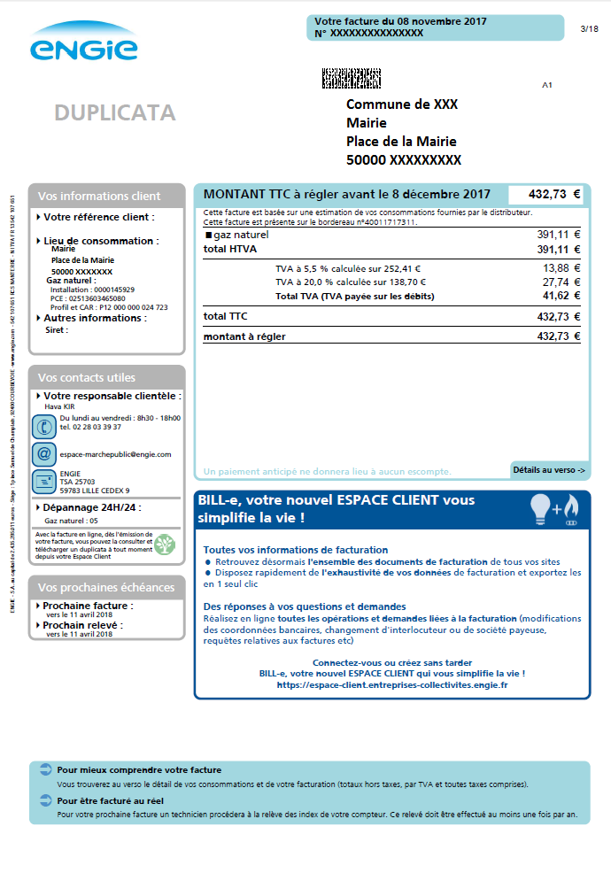
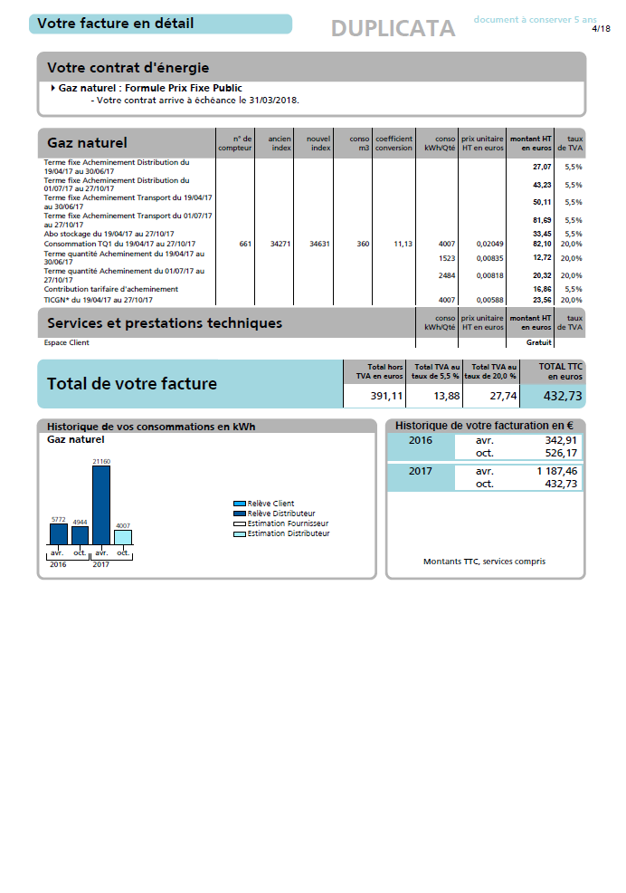
5

Nom du fournisseur

6
Date de fin de contrat

Adresse du site
Numéro de Point de Comptage et d’Estimation (PCE)
1
2

3
Profil de consommation
Consommation Annuelle de Référence (CAR)
4

